상품제안서
네오톡-휴대폰거치대 | 상품코드: S01215

 |  |  |  |  |  |  | 02-713-8555 | www.synergygift.co.kr
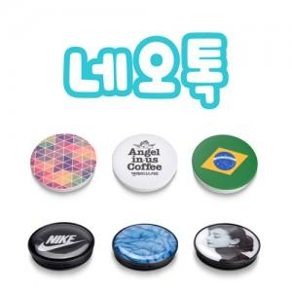

【상세/제작정보】 | <p>* 칼라 UV평판프린팅 인쇄포함</p><p>&nbsp;</p>

【인쇄/포장옵션】 | 풀칼라 / 시판박스

【공급단가】 | 수량 | 100~ | 300~ | 500~ | 1,000~ | 3,000~
*VAT별도 | 기본형 | 1,940원 | 1,870원 | 1,800원 | 1,720원 | 1,680원

【상품 URL】 | https://www.synergygift.co.kr:443/src/goods_detail.php?gdno=675

